Sheet1
WMS Về việc thay đổi・Thêm spec

 | 1. Tiếp tục sử dụng 017.DHLPickup
 | 2. Đối ứng Japan shipment (Post)

 |  | 1. Tiếp tục sử dụng 017.DHLPickup： Tuy là đã làm để yêu cầu Pick up theo mỗi order với 011.DHLShip nhưng sẽ làm để tổng hợp và xử lý

 |  |  |  | ※Schedule của batch dự kiến chạy 1 ngày 1 lần vào lúc 13:15:00

 |  |  |  | →Đến khoảng thời gian đó, trong ngày đó, trường hợp có order ĐÃ HOÀN THÀNH PACKING
 |  |  |  | Khi yêu cầu Pick up, có thể gửi Số order đó

 |  | 2. Đối ứng Japan shipment (Post)：Làm để trường hợp của OrderDispatches.DeliveryCompanyCode='JP-YP', có thể xuất Thông tin shipment (CSV)
 |  |  | ＋ Sau khi cho file CSV này ở ゆうパックR、làm để có thể đọc TrackingNo

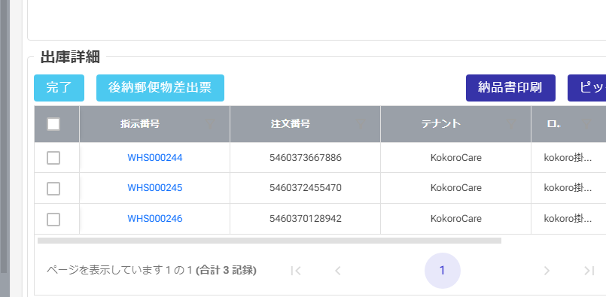
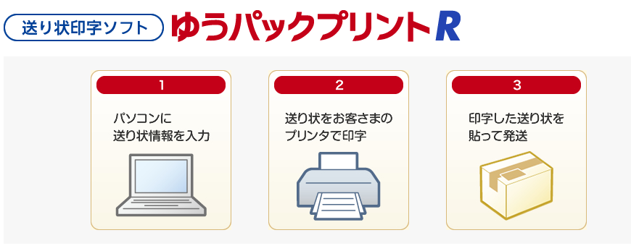
 |  |  |  |  |  |  |  | ※Chuẩn bị ở phía của Tealife ：Install app vào PC
 |  |  |  |  |  |  | [ゆうパックR ファイル出力]
 |  |  |  |  |  |  | Xuất file YupackR

 |  |  |  |  |  |  | Chèn file YupackR
 |  |  |  |  |  |  | [ゆうパックR ファイル取り込み]
 |  |  |  |  |  |  | Update:OrderDispatches.TrackingNo

 |  |  |  |  |  |  |  | ・Đọc file shipment đã download
 |  |  |  |  |  |  |  | ・Chèn file vào, TrackingNo sẽ được tạo, có thể xuất Lable

 |  |  |  |  |  |  |  | ※DL từ app, bởi vì có thể get thông tin của TrackingNo nên cần cho cái đó vào

 |  |  | ,'436-0082' as '28:ご依頼主 郵便番号'
 |  |  | ,'静岡県掛川市' as '29:ご依頼主 住所１'
 |  |  | ,'淡陽' as '30:ご依頼主 住所２'
 |  |  | ,'18番1' as '31:ご依頼主 住所３'
 |  |  | ,'0547462232' as '35:ご依頼主 電話番号'

 |  |  | ↓
 |  |  | CourierApis
 |  |  |  | CompanyId | CourierCd | ApiParam | ApiValue
 |  |  |  | 1 | JP-YP | Shipper_Zipcode | 436-0082
 |  |  |  | 1 | JP-YP | Shipper_Address1 | 静岡県掛川市

 |  |  | ※Về màn hình Packing
 |  |  | Trường hợp của JP-YP、bởi vì không có file của Label (PDF)
 |  |  |  | nên ở xử lý Sau khi chọn shipment box, thì skip get PDF, làm để sau khi chọn shipment box thì hiện button complete Pack

